Layout
P1. Danh sách khách hàng
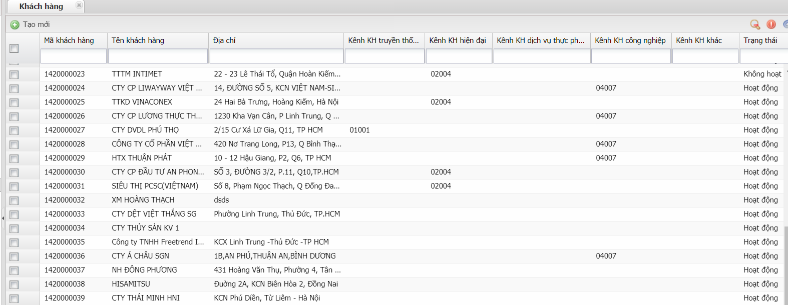

P2. Khách hàng
Tab Thông tin chung

Tab Thông tin khác

Tab Thuộc tính

Tab Thông tin hóa đơn và thanh toán

P3 Địa chỉ giao hàng

Data Flow
Secondary Customer Master
Sales Org

Customer
Secondary Customer
Beat Plan Customer

Code Master - Code Detail
 |  | Created Master Data | Consequence Master Data

 | Element Master Data

